Índice


ENCUESTA NACIONAL DE ARROZ MECANIZADO (ENAM)

Contenido

1. | Ficha Técnica
 | Periodo: primer semestre 2026
2. | Cuadro 1
 | Área sembrada, cosechada, producción y rendimiento de arroz mecanizado Total nacional y principales departamentos arroceros Primer semestre (2025-2026)
3. | Cuadro 1.1
 | Área sembrada perdida, razón de pérdida Total nacional y zona arrocera Primer semestre (2025-2026)
4 | Cuadro 2
 | Área sembrada y producción de arroz mecanizado (c.v.e., participación, variación y contribución) Total nacional y principales departamentos arroceros Primer semestre (2025-2026)
5 | Cuadro 3
 | Serie del área sembrada de arroz mecanizado, según zonas arroceras Primer semestre (2000 - 2026)
6 | Cuadro 4
 | Serie del área sembrada de arroz mecanizado, según mes de siembra Primer semestre (2000 - 2026)
7 | Cuadro 5
 | Serie del área sembrada de arroz mecanizado, según sistema de producción Primer semestre (2000 - 2026)
8 | Cuadro 6
 | Serie de rendimiento de arroz mecanizado, según sistema de producción Primer semestre (2016 - 2026)
9 | Cuadro 7
 | Serie de área cosechada de arroz mecanizado Total nacional y principales departamentos arroceros Primer semestre (2000 - 2026)
10 | Cuadro 8
 | Área sembrada de arroz mecanizado (c.v.e., participación, variación y contribución) Total nacional y zonas arroceras Primer semestre (2025-2026)
11 | Cuadro 9
 | Cuadro 9. Consumo de arroz total y promedio por hogar (miles/promedio) Total nacional, departamentos y áreas Encuesta Nacional de Calidad de Vida (ECV) 2025
12 | Cuadro 10
 | Cuadro 10. Consumo de arroz total y promedio por persona (miles/promedio) Total nacional, departamentos y áreas Encuesta Nacional de Calidad de Vida (ECV) 2025
13 | Históricos

Actualizado el 11 de agosto de 2026

Cuadro 1
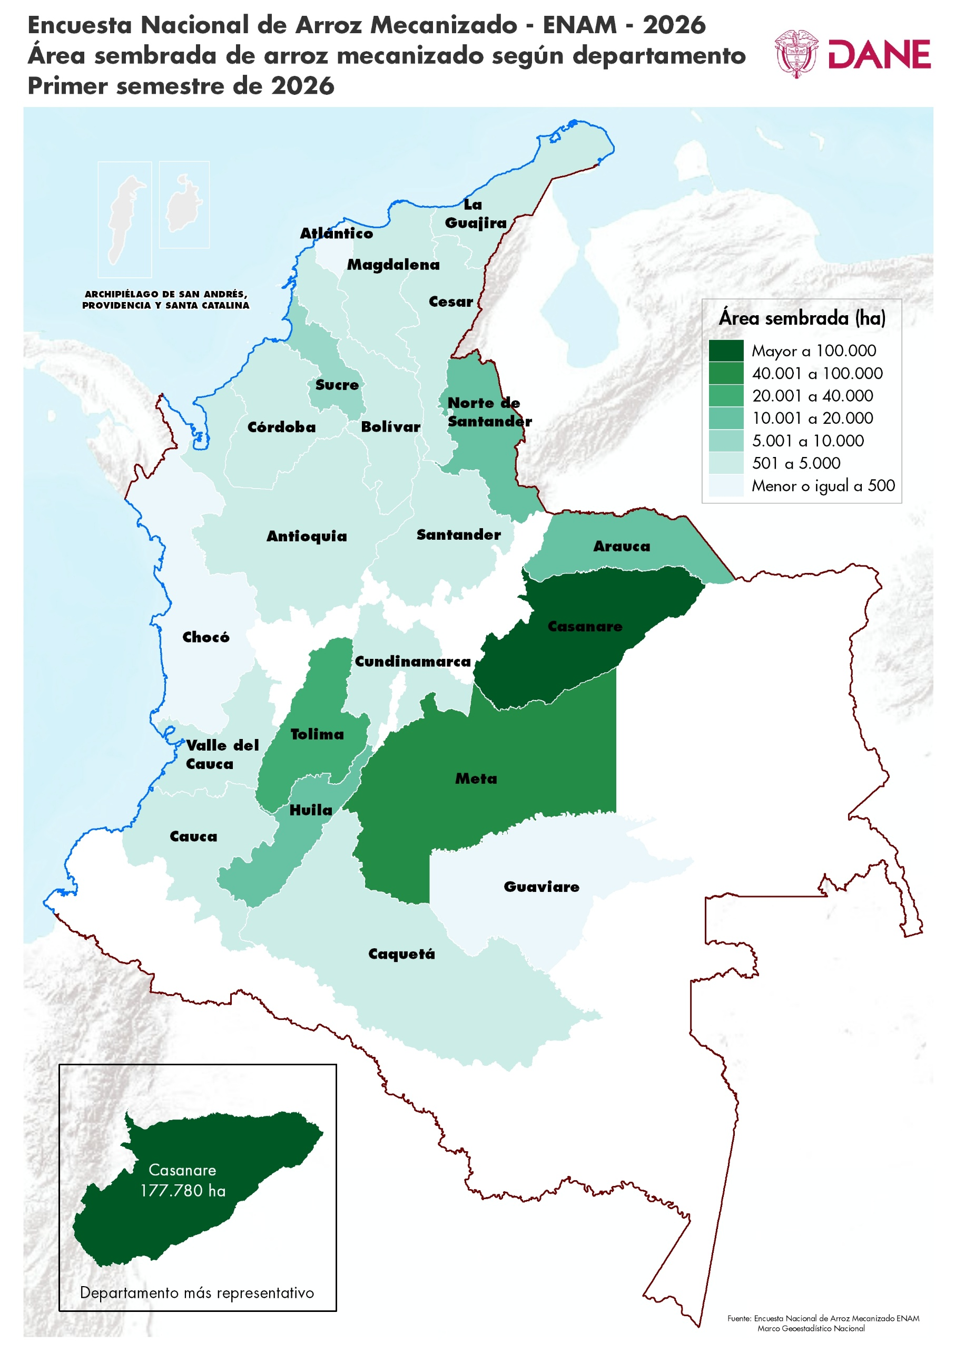
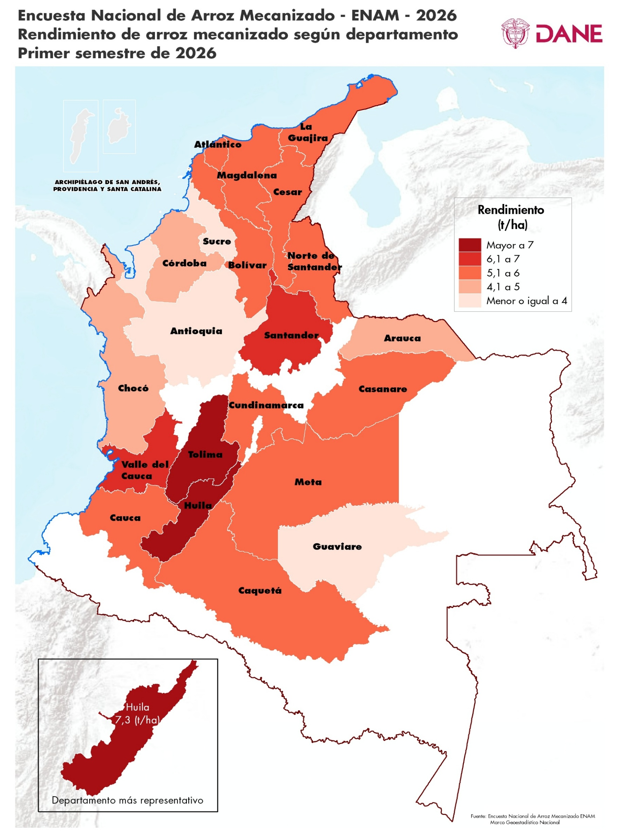
ENCUESTA NACIONAL DE ARROZ MECANIZADO (ENAM)

Cuadro 1. Área sembrada, cosechada, producción y rendimiento de arroz mecanizado Total nacional y principales departamentos arroceros Primer semestre (2025-2026)
Índice
Área sembrada, cosechada, producción y rendimiento de arroz mecanizado según departamentos (c.v.e, ±IC95%, límite inferior, límite superior y variación)
Departamento | Área sembrada |  |  |  |  |  |  |  | Área cosechada2 |  |  |  |  |  |  | Producción 3 |  |  |  |  |  |  | Rendimiento
 |  | 2025-I | 2026-I |  |  |  |  | Variación 2026-I / 2025-I | 2025-I | 2026-I |  |  |  |  | Variación 2026-I / 2025-I | 2025-I | 2026-I |  |  |  |  | Variación 2026-I / 2025-I | 2025-I | 2026-I |  |  |  |  | Variación 2026-I / 2025-I
 |  | Hectárea (ha) | Hectárea (ha) | Cve | ±IC 95% | L. Inf. (ha) | L. Sup. (ha) |  | Hectárea (ha) | Hectárea (ha) | Cve | ±IC 95% | L. Inf. (ha) | L. Sup. (ha) |  | Tonelada (t) | Tonelada (t) | Cve | ±IC 95% | L. Inf. (t) | L. Sup. (t) |  | t/ha | t/ha | Cve | ±IC 95% | L. Inf. (t/ha) | L. Sup. (t/ha)
Total Nacional |  | 417,556 | 324,554 | 3.3 | 20,884 | 303,670 | 345,438 | -22.3% | 178,086 | 146,380 | 1.5 | 4,283 | 142,097 | 150,662 | -17.8% | 998,837 | 876,400 | 0.4 | 7,487 | 868,913 | 883,887 | -12.3%

Meta |  | 59,145 | 45,487 | 6.3 | 5,583 | 39,904 | 51,070 | -23.1% | 18,807 | 10,549 | 0.0 | 0 | 10,549 | 10,549 | -43.9% | 94,931 | 55,260 | 4.1 | 4,433 | 50,827 | 59,693 | -41.8% | 5.05 | 5.24 | 4.1 | 0.42 | 4.82 | 5.66 | 3.8%
Casanare |  | 216,847 | 177,780 | 5.7 | 19,783 | 157,998 | 197,563 | -18.0% | 18,946 | 10,346 | 0.0 | 0 | 10,346 | 10,346 | -45.4% | 104,521 | 57,721 | 1.3 | 1,446 | 56,274 | 59,167 | -44.8% | 5.52 | 5.58 | 1.3 | 0.14 | 5.44 | 5.72 | 1.1%
Tolima |  | 46,639 | 39,191 | 1.6 | 1,202 | 37,989 | 40,393 | -16.0% | 49,209 | 48,446 | 2.1 | 2,008 | 46,438 | 50,454 | -1.6% | 343,089 | 342,741 | 0.7 | 4,423 | 338,317 | 347,164 | -0.1% | 6.97 | 7.07 | 0.7 | 0.09 | 6.98 | 7.17 | 1.5%
Huila |  | 14,972 | 14,565 | 3.9 | 1,122 | 13,442 | 15,687 | -2.7% | 16,995 | 15,648 | 3.9 | 1,195 | 14,453 | 16,844 | -7.9% | 124,165 | 114,473 | 0.3 | 753 | 113,720 | 115,225 | -7.8% | 7.31 | 7.32 | 0.3 | 0.05 | 7.27 | 7.36 | 0.1%
Norte de Santander |  | 16,664 | 15,602 | 2.2 | 669 | 14,934 | 16,271 | -6.4% | 20,135 | 18,885 | 2.9 | 1,056 | 17,829 | 19,941 | -6.2% | 83,133 | 101,430 | 1.7 | 3,471 | 97,959 | 104,902 | 22.0% | 4.13 | 5.37 | 1.7 | 0.18 | 5.19 | 5.55 | 30.1%
Resto Departamentos1 |  | 63,290 | 31,928 | 5.2 | 3,236 | 28,692 | 35,165 | -49.6% | 53,994 | 42,505 | 4.1 | 3,430 | 39,075 | 45,935 | -21.3% | 248,999 | 204,776 | 0.4 | 1,461 | 203,315 | 206,237 | -17.8% | 4.61 | 4.82 | 0.4 | 0.03 | 4.78 | 4.85 | 4.5%

Fuente: DANE - Fedearroz, FNA.
1 Resto Departamentos: Antioquia, Arauca, Atlántico, Bolívar, Caquetá, Cauca, Cesar, Chocó, Córdoba, Cundinamarca, La Guajira, Guaviare, Magdalena, Nariño, Santander, Sucre, Valle del Cauca y Vichada.
2 El área cosechada en el primer semestre de 2026 es igual al área sembrada de arroz mecanizado en el segundo semestre de 2025 (146.413 hectáreas) menos el área perdida (33,5 hectáreas) en el primer semestre de 2026.
3 Producción total de arroz paddy verde. La producción es el resultado de multiplicar el área cosechada por el rendimiento (t/ha) estimado en el mismo periodo.
Notas
- La diferencia en la sumatoria de variables obedece al sistema de aproximación de dígitos.
- Cve: coeficiente de variación. Es un indicador del nivel de precisión. Para leer adecuadamente este coeficiente se establecen los límites inferior y superior de la variable. Estos indican el rango de posibles valores que puede tomar la variable teniendo en cuenta el coeficiente de variación.
- IC: intervalo de confianza del estimado con un nivel del 95%.
- L. Inf. - L. Sup: límite inferior y superior del intervalo con un nivel de confianza del 95%.
- Rendimientos expresados en tonelada por hectárea (t/ha) de arroz paddy verde.
(-) no aplica.
Actualizado el 11 de agosto de 2026

Cuadro 2
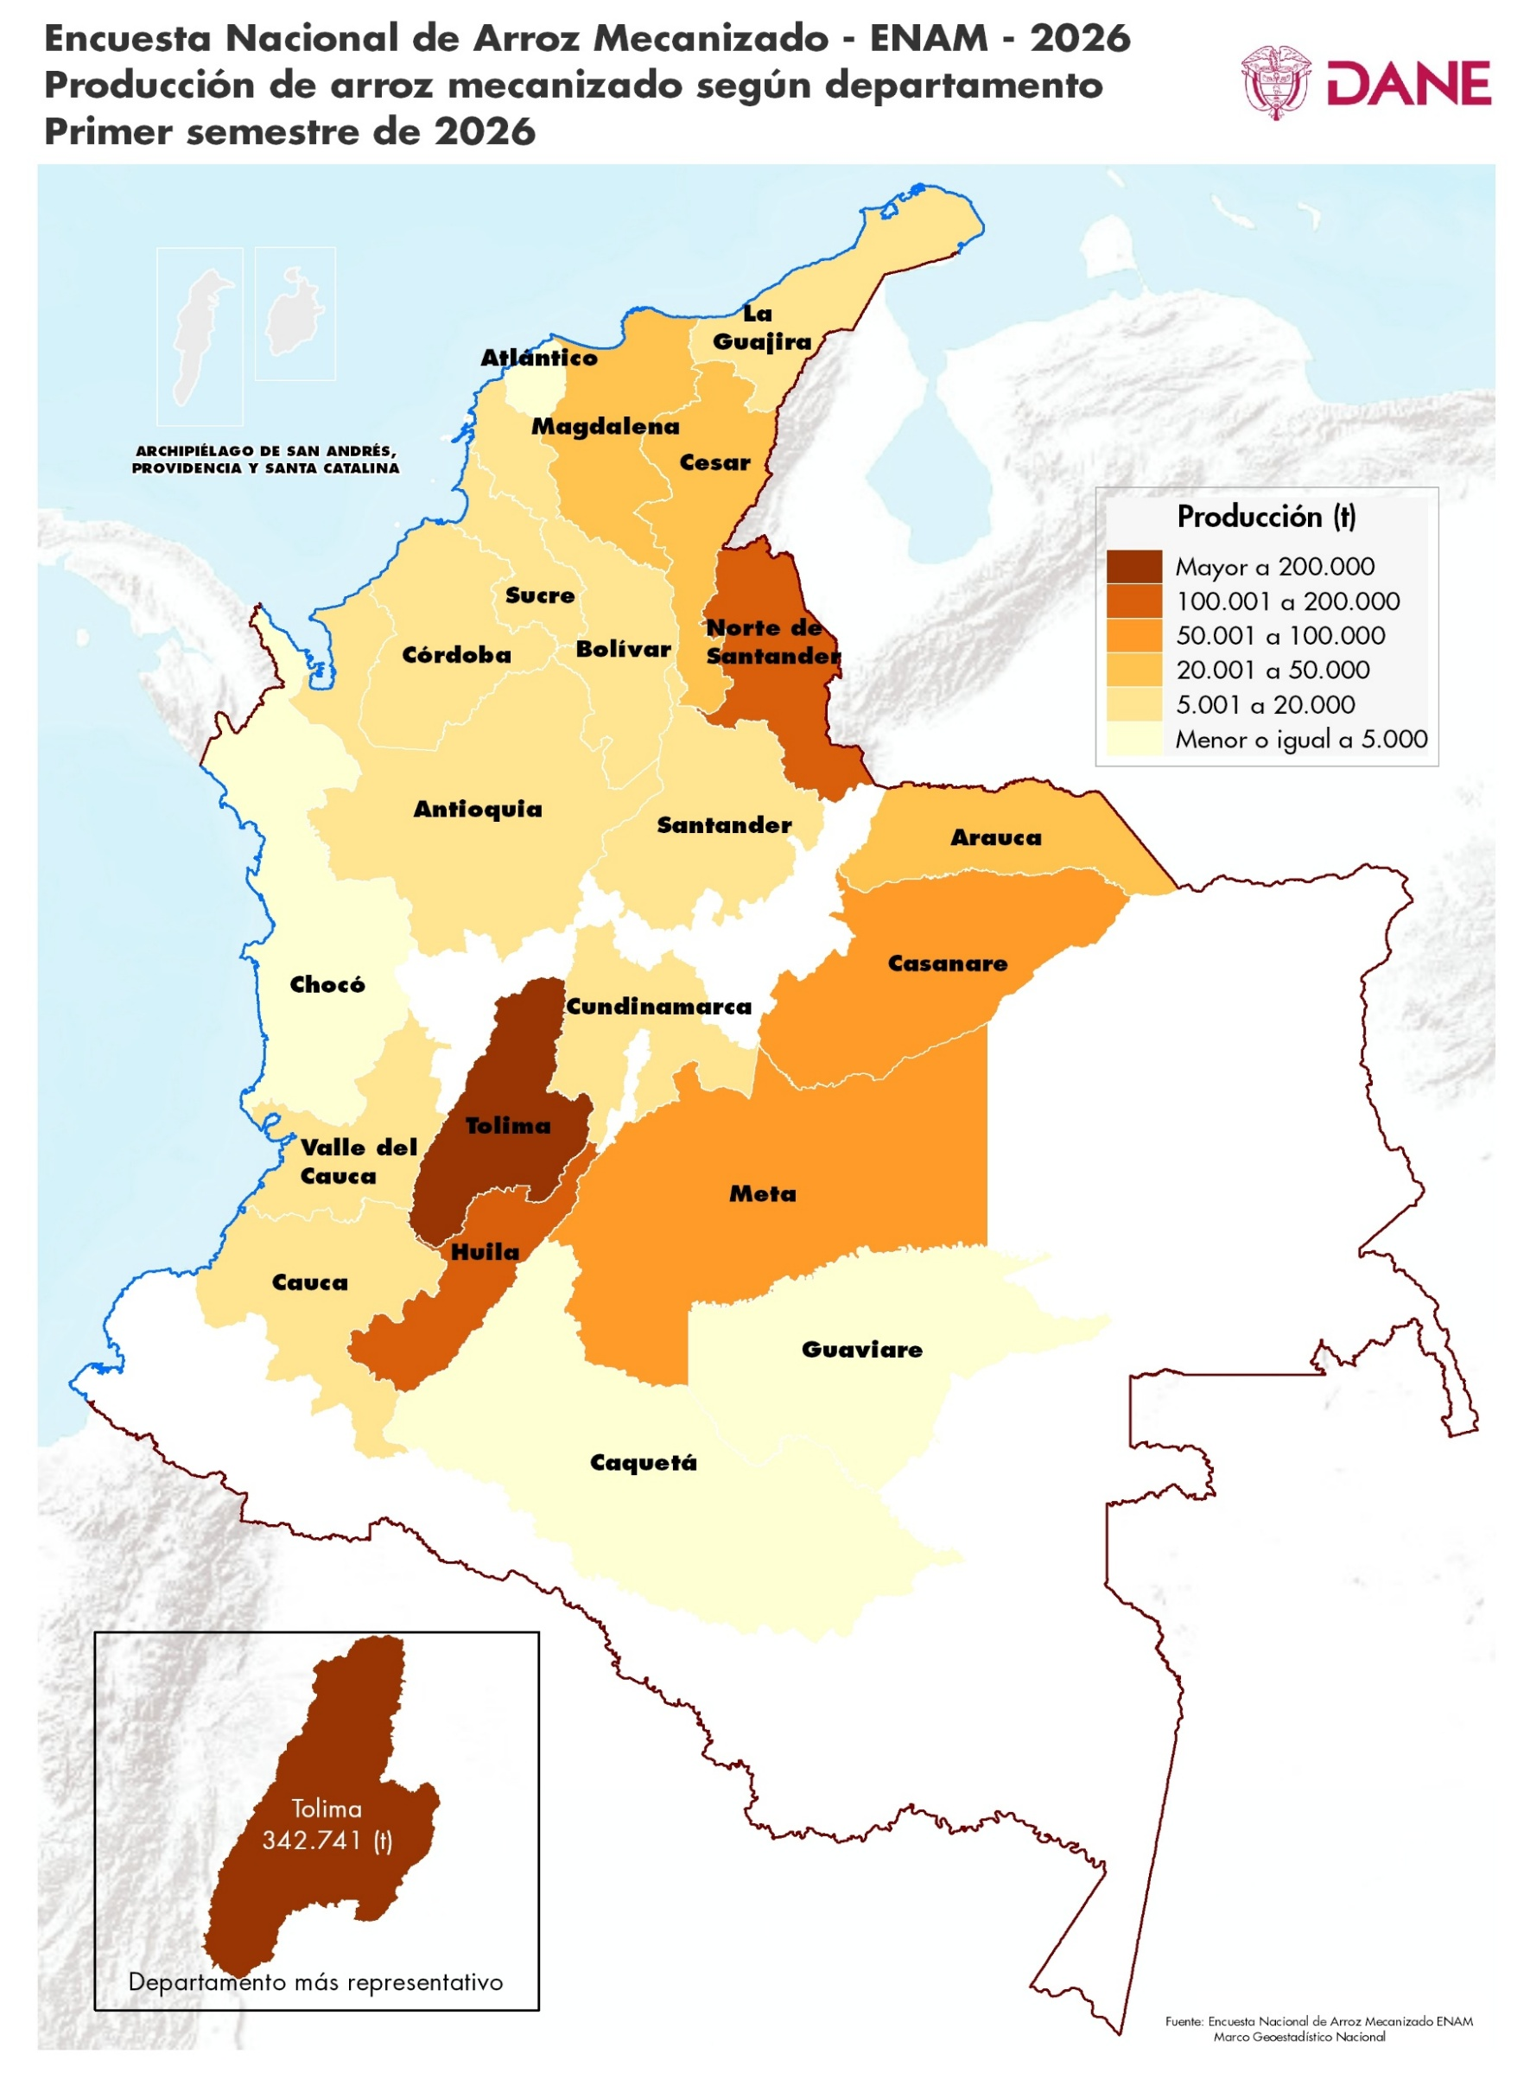
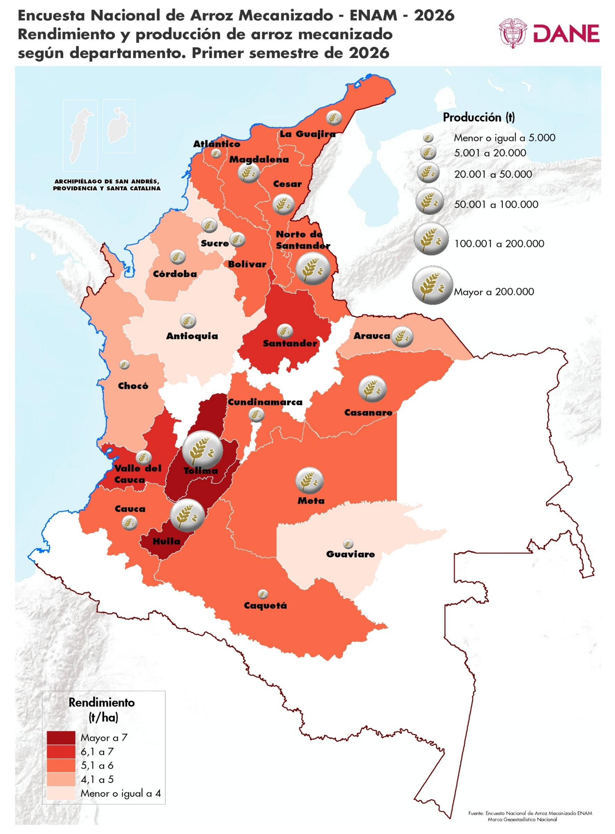
ENCUESTA NACIONAL DE ARROZ MECANIZADO (ENAM)

Cuadro 2. Área sembrada y producción de arroz mecanizado (c.v.e., participación, variación y contribución) Total nacional y principales departamentos arroceros Primer semestre (2025-2026)
Índice
Área sembrada y producción de arroz mecanizado según departamentos (c.v.e., participación, variación y contribución)
Departamento | Área sembrada |  |  |  |  |  |  | Producción3
 | 2025-I |  | 2026-I |  |  | Variación | Contribución (p.p) | 2025-I |  | 2026-I |  |  | Variación | Contribución (p.p)
 | Hectárea (ha) | Participación (%) | Hectárea (ha) | c.v.e. | Participación (%) |  |  | Tonelada (t) | Participación (%) | Tonelada (t) | c.v.e. | Participación (%)
Total Nacional 2 | 417,556 | 100.0 | 324,554 | 3.3 | 100.0 | -22.3% |  | 998,837 | 100.0 | 876,400 | 0.4 | 100.0 | -12.3%

Meta | 59,145 | 14.2 | 45,487 | 6.3 | 14.0 | -23.1% | -3.27 | 94,931 | 9.5 | 55,260 | 4.1 | 6.3 | -41.8% | -3.97
Casanare | 216,847 | 51.9 | 177,780 | 5.7 | 54.8 | -18.0% | -9.36 | 104,521 | 10.5 | 57,721 | 1.3 | 6.6 | -44.8% | -4.69
Tolima | 46,639 | 11.2 | 39,191 | 1.6 | 12.1 | -16.0% | -1.78 | 343,089 | 34.3 | 342,741 | 0.7 | 39.1 | -0.1% | -0.03
Huila | 14,972 | 3.6 | 14,565 | 3.9 | 4.5 | -2.7% | -0.10 | 124,165 | 12.4 | 114,473 | 0.3 | 13.1 | -7.8% | -0.97
Norte de Santander | 16,664 | 4.0 | 15,602 | 2.2 | 4.8 | -6.4% | -0.25 | 83,133 | 8.3 | 101,430 | 1.7 | 11.6 | 22.0% | 1.83
Resto Departamentos 1 | 63,290 | 15.2 | 31,928 | 5.2 | 9.8 | -49.6% | -7.51 | 248,999 | 24.9 | 204,776 | 0.4 | 23.4 | -17.8% | -4.43

Fuente: DANE - Fedearroz, FNA.
1 Resto Departamentos: Antioquia, Arauca, Atlántico, Bolívar, Caquetá, Cauca, Cesar, Chocó, Córdoba, Cundinamarca, La Guajira, Guaviare, Magdalena, Nariño, Santander, Sucre, Valle del Cauca y Vichada.
2 La diferencia en la sumatoria de variables obedece al sistema de aproximación de dígitos.
3 Producción total de arroz paddy verde
Notas:
La producción es el resultado de multiplicar el área cosechada por el rendimiento estimado en el mismo periodo.
- c.v.e: Coeficiente de variación: es un indicador del nivel de precisión. Para leer adecuadamente este coeficiente se establecen los límites inferior (L. Inf.) y superior (L.Sup.) e la variable. Estos indican el rango de posibles valores que puede tomar la variable teniendo en cuenta el coeficiente de variación.
(-) no aplica.
p.p. Puntos Porcentuales
Actualizado el 11 de agosto de 2026

Cuadro 7
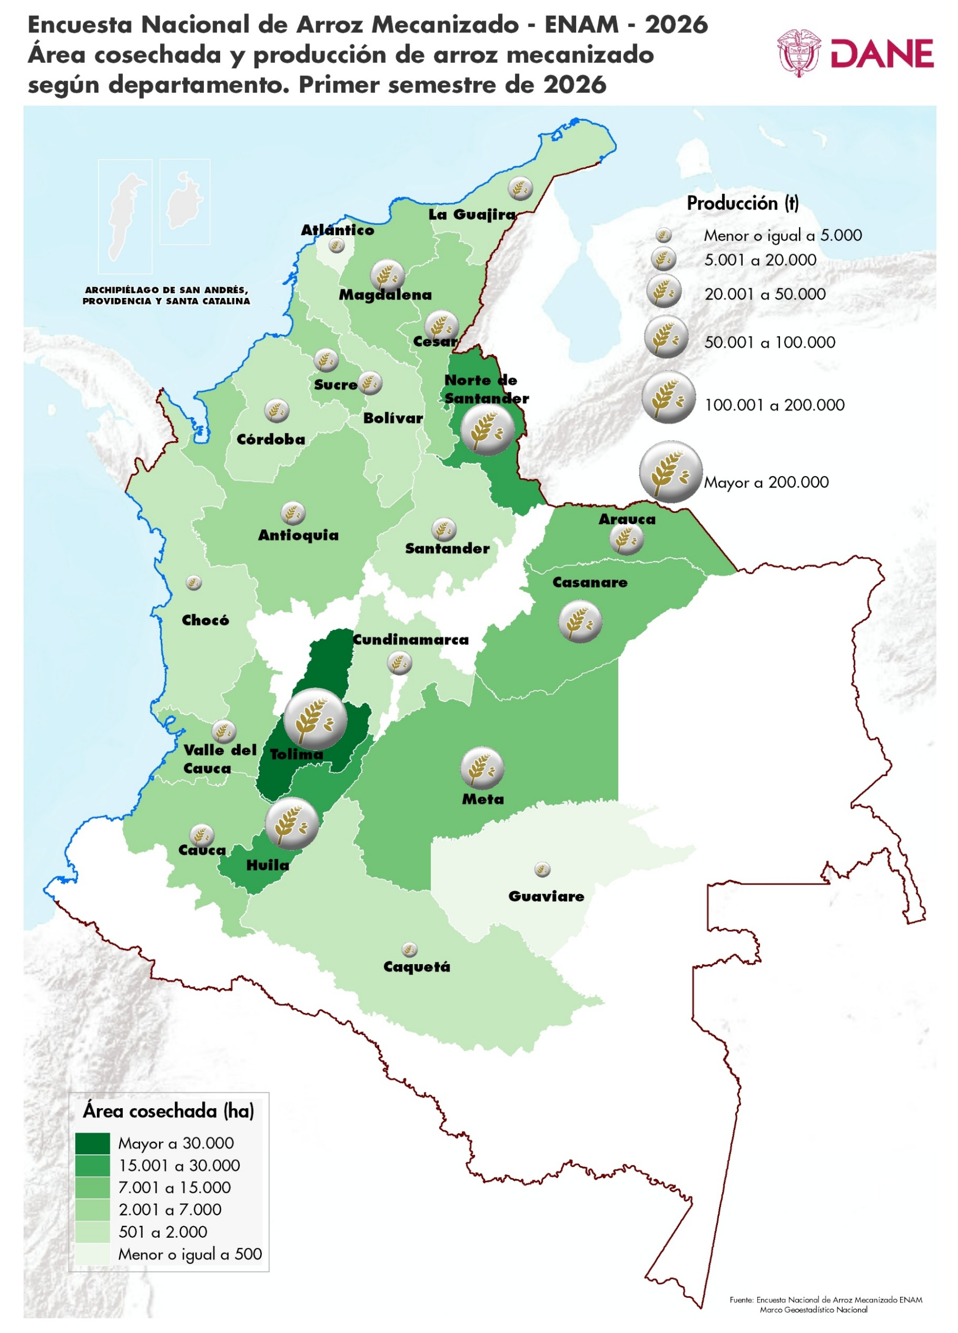
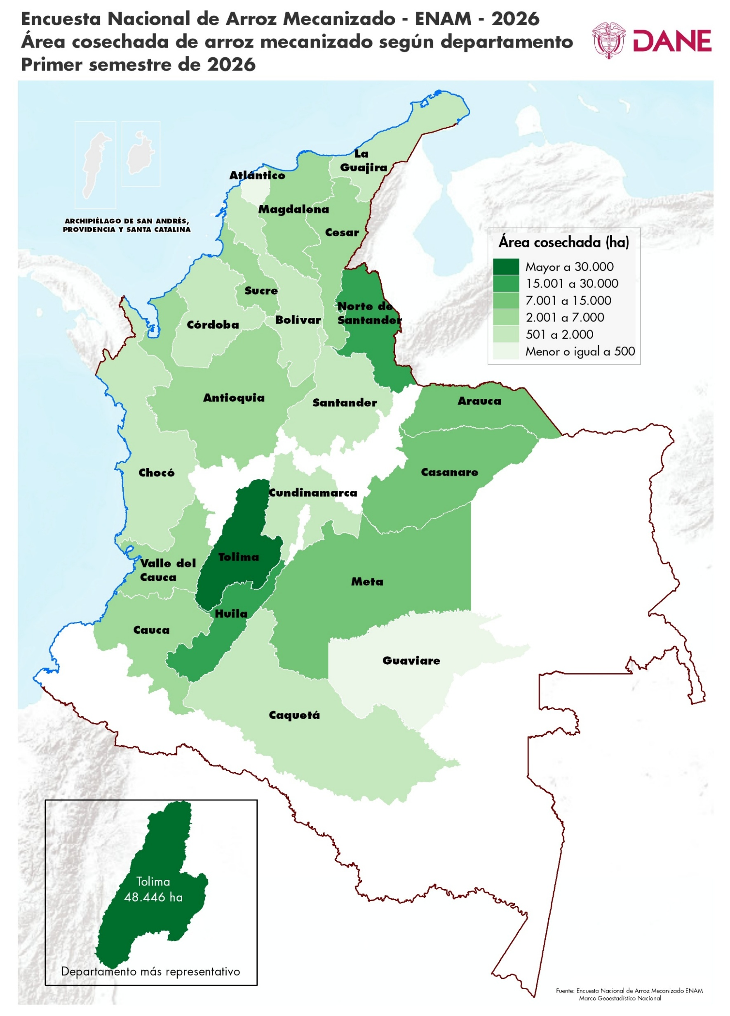
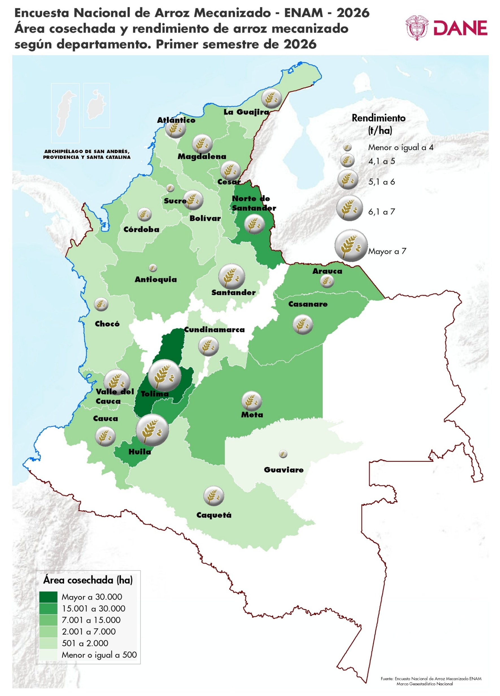
ENCUESTA NACIONAL DE ARROZ MECANIZADO (ENAM)

Cuadro 7. Serie de área cosechada de arroz mecanizado Total nacional y principales departamentos arroceros Primer semestre (2000-2026)
Índice
Serie del área cosechada de arroz mecanizado según departamentos
Departamento | Área cosechada en hectáreas (ha)
 | 2000 - I | 2001 - I | 2002 - I | 2003 - I | 2004 - I | 2005 - I | 2006 - I | 2007 - I | 2008 - I | 2009 - I | 2010 - I | 2011 - I | 2012 - I | 2013 - I | 2014 - I | 2015 - I | 2016 - I | 2017 - I | 2018 - I | 2019 - I | 2020 - I | 2021 - I | 2022 - I | 2023 - I | 2024 - I | 2025 - I | 2026 - I
Total Nacional | 179,068 | 163,591 | 161,703 | 158,377 | 161,253 | 165,752 | 139,551 | 162,195 | 160,337 | 166,248 | 138,982 | 155,151 | 149,175 | 157,502 | 145,255 | 132,219 | 128,698 | 175,920 | 180,446 | 166,148 | 186,601 | 200,896 | 151,273 | 177,181 | 175,366 | 178,086 | 146,380

Meta | 18,174 | 14,111 | 18,239 | 13,981 | 17,003 | 17,789 | 11,401 | 10,723 | 14,756 | 11,546 | 7,894 | 16,481 | 10,752 | 16,383 | 8,655 | 8,680 | 12,466 | 14,018 | 14,705 | 14,322 | 20,635 | 18,504 | 14,557 | 18,069 | 18,265 | 18,807 | 10,549
Casanare | 14,661 | 11,431 | 18,616 | 15,210 | 15,010 | 17,979 | 10,921 | 22,270 | 17,312 | 16,344 | 11,865 | 15,094 | 18,015 | 18,743 | 10,734 | 13,692 | 13,481 | 18,331 | 16,326 | 17,120 | 19,685 | 18,766 | 13,843 | 19,631 | 18,755 | 18,946 | 10,346
Tolima | 60,241 | 52,498 | 49,906 | 50,017 | 53,533 | 51,400 | 48,149 | 51,797 | 56,092 | 55,119 | 50,846 | 55,437 | 52,017 | 53,183 | 53,143 | 47,929 | 42,667 | 52,032 | 54,421 | 51,163 | 49,879 | 55,298 | 40,397 | 47,968 | 49,893 | 49,209 | 48,446
Huila | 18,772 | 19,667 | 15,159 | 14,155 | 18,821 | 17,125 | 19,465 | 17,860 | 16,732 | 17,732 | 16,238 | 17,405 | 16,635 | 15,744 | 14,493 | 14,402 | 14,691 | 19,759 | 16,403 | 18,067 | 17,955 | 21,393 | 18,700 | 18,083 | 18,139 | 16,995 | 15,648
Norte de Santander |  |  |  |  |  |  |  |  |  |  |  |  |  |  |  |  |  |  | 20,640 | 19,548 | 26,113 | 25,080 | 26,271 | 21,890 | 21,228 | 20,135 | 18,885
Resto Departamentos1 | 67,219 | 65,884 | 59,783 | 65,014 | 56,886 | 61,459 | 49,615 | 59,545 | 55,445 | 65,507 | 52,140 | 50,734 | 51,756 | 53,449 | 58,231 | 47,515 | 45,393 | 71,781 | 57,952 | 45,928 | 52,336 | 61,857 | 37,504 | 51,541 | 49,087 | 53,994 | 42,505

Fuente: DANE - Fedearroz, FNA.
1 Resto Departamentos: Antioquia, Arauca, Atlántico, Bolívar, Caquetá, Cauca, Cesar, Chocó, Córdoba, Cundinamarca, La Guajira, Guaviare, Magdalena, Nariño, Santander, Sucre, Valle del Cauca y Vichada (Norte de Santander se incluye en esta agrupación hasta el primer semestre de 2018).
Notas:
La diferencia en la sumatoria de variables obedece al sistema de aproximación de dígitos.
El área cosechada de cada periodo de estudio es igual al área sembrada del semestre directamente anterior menos el área perdida estimada del periodo de estudio correspondiente. Anterior al año 2014 no se reportaron datos de área perdida.
Actualizado el 11 de agosto de 2026

Cuadro 8
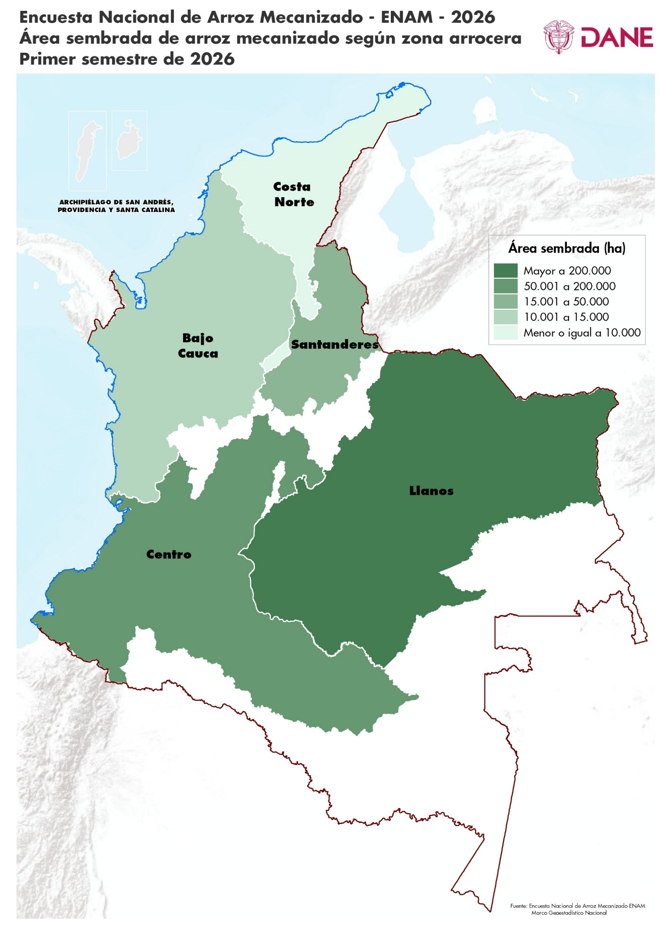
ENCUESTA NACIONAL DE ARROZ MECANIZADO (ENAM)

Cuadro 8. Área sembrada de arroz mecanizado (c.v.e., participación, variación y contribución) Total nacional y zonas arroceras Primer semestre (2025 - 2026)
Índice
Área sembrada de arroz mecanizado según zonas arroceras (c.v.e., participación, variación y contribución)
Zona arrocera | Área sembrada
 | 2025-I |  | 2026-I |  |  | Variación | Contribución (p.p)
 | Hectárea (ha) | Participación (%) | Hectárea (ha) | c.v.e. | Participación (%)
Total Nacional | 417,556 | 100.0 | 324,554 | 3.3 | 100.0 | -22.3%

Centro | 65,199 | 15.6 | 56,842 | 1.8 | 17.5 | -12.8% | -2.0
Santanderes | 18,847 | 4.5 | 16,495 | 2.1 | 5.1 | -12.5% | -0.6
Bajo Cauca | 32,067 | 7.7 | 12,393 | 11.6 | 3.8 | -61.4% | -4.7
Costa Norte | 6,183 | 1.5 | 3,684 | 0.0 | 1.1 | -40.4% | -0.6
Llanos | 295,261 | 70.7 | 235,140 | 4.5 | 72.5 | -20.4% | -14.4

Fuente: DANE - Fedearroz, FNA.
Notas:
Las zonas arroceras definidas por esta investigación son:
Zona Bajo Cauca: Antioquia, Bolívar, Chocó, Córdoba y Sucre. Zona Centro: Caquetá, Cauca, Cundinamarca, Huila, Nariño, Tolima y Valle del Cauca. Zona Costa Norte: Atlántico, Cesar, La Guajira, Magdalena, algunos municipios de Bolívar y el municipio de Yondó (Antioquia). Zona Llanos: Arauca, Casanare, Guaviare, Meta, Vichada y el municipio de Paratebueno (Cundinamarca). Zonas Santanderes: Norte de Santander y Santander.
C.v.e.: Coeficiente de variación: es un indicador del nivel de precisión.
p.p. Puntos Porcentuales
Actualizado el 11 de agosto de 2026

